xnod
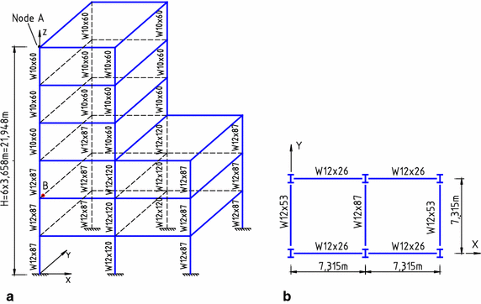
 | X (m) | Y (m) | Z (m)
1 | 0 | 0 | 0
2 | 7.315 | 0 | 0
3 | 14.63 | 0 | 0
4 | 14.63 | 7.315 | 0
5 | 7.315 | 7.315 | 0
6 | 0 | 7.315 | 0
7 | 0 | 0 | 3.658
8 | 7.315 | 0 | 3.658
9 | 14.63 | 0 | 3.658
10 | 14.63 | 7.315 | 3.658
11 | 7.315 | 7.315 | 3.658
12 | 0 | 7.315 | 3.658
13 | 0 | 0 | 7.316
14 | 7.315 | 0 | 7.316
15 | 14.63 | 0 | 7.316
16 | 14.63 | 7.315 | 7.316
17 | 7.315 | 7.315 | 7.316
18 | 0 | 7.315 | 7.316
19 | 0 | 0 | 10.974
20 | 7.315 | 0 | 10.974
21 | 14.63 | 0 | 10.974
22 | 14.63 | 7.315 | 10.974
23 | 7.315 | 7.315 | 10.974
24 | 0 | 7.315 | 10.974
25 | 0 | 0 | 14.632
26 | 7.315 | 0 | 14.632
27 | 7.315 | 7.315 | 14.632
28 | 0 | 7.315 | 14.632
29 | 0 | 0 | 18.29
30 | 7.315 | 0 | 18.29
31 | 7.315 | 7.315 | 18.29
32 | 0 | 7.315 | 18.29
33 | 0 | 0 | 21.948
34 | 7.315 | 0 | 21.948
35 | 7.315 | 7.315 | 21.948
36 | 0 | 7.315 | 21.948

